Sheet1
1. 币种信息下拉框调用：

<Field id="accountCur" desc="BiAccountEntry.field.accountCur" require="true"
 |  | edittype="select" size="3" datatype="string" status="F"
 |  | translated="CQ:CurrencySelect" dropdowntype="dynamic" method="None" viewField="currencyNoName"
 |  | fieldmap="accountCur=currencyNo;accountCurName=currencyNoName" xpath="/accountCur" />

2.国家及地区代码下拉框：

<Field id="nationregion" desc="国家/地区代码" require="true"
 |  | edittype="select" size="3" datatype="string" status="F"
 |  | translated="CQ:BiNationregionSelect" dropdowntype="dynamic" method="None" viewField="nationregionIdName"
 |  | fieldmap="nationregionr=nationregionId;nationregionName=nationregionIdName" xpath="/accountCur" />

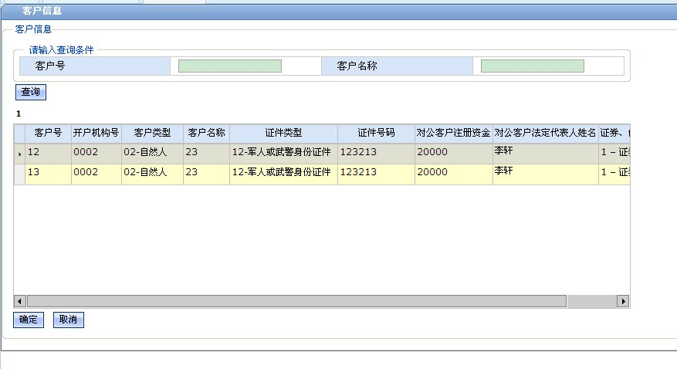
3.客户信息时拾取弹出选择页：
 | 调用页面在<script language="JavaScript">之前要加上<@CommonQueryMacro.WindowElement skin="web"/>这一句。
 | 例如：A页面有按钮client，点击client按钮的事件如下，弹出要选择的页面如右图。
 | function client_onClick(){
 | var paramMap = new Map();
 | paramMap.put("loadFromType", "A"); |  |  | //其中A标识是从那个页面调用
 | loadPageWindows("userWin", "客户信息", "/fpages/commonloadpage/ftl/CustomerLoadPage.ftl", paramMap, "winZone");
 | return;
 | }

 | 在客弹出的客户信息页面选择后点击确定按钮的事件如下：CustomerLoadPage.ftl

 | function btConfirm_onClick(button){
 |  | var loadFromType = "${RequestParameters["loadFromType"]?default('')}";
 |  | if (loadFromType == "A") { //如果页面是A页面调用的则选择的记录对A的dataset相关字段进行赋值。
 |  |  | //TODO
 |  |  | A_dataset.setVlaue("A页面的Field", customerLoadPage_dataset.getValue("customerName"));
 |  | }
 |  | win.close();
 | }

4.账户信息的拾取同客户信息的拾取，其中改其中方法的一句如下：
 | loadPageWindows("userWin", "客户信息", "/fpages/commonloadpage/ftl/BiAccountLoadPage.ftl", paramMap, "winZone");

5.应用类型和文件类型联动的下拉框调用，在数据集xml中的where子节点中的定义和ftl中js的写法。

<Option id="appType" operationb="EQ" size="" index="3"
 | desc="应用类型" tip="应用类型" type="string" translated="CQ:AppTypeSelect"
 | fieldmap="appTypeName=dataNoName;appType=dataNo" viewField="dataNoName"
 | dropdowntype="dynamic" init="true" require="false" readOnly=""/>
<Option id="fileType" operationb="EQ" size="" index="4"
 | desc="文件类型" tip="文件类型" type="string" translated="CQ:FileTypeSelect"
 | fieldmap="fileTypeName=dataNoName;fileType=dataNo" viewField="dataNoName"
 | dropdowntype="dynamic" init="true" require="false" readOnly=""/>

在js中的调用，如ftl页面的dataset的id为A
//在应用类型下拉框打开前传参数标识打开的是应用类型的的下拉框
function appType_DropDown_beforeOpen(dropDown){
AppTypeSelect_DropDownDataset.setParameter("type","appType");
fileType_DropDown.cached=false;
}
//在文件类型下拉框打开前传参数标识打开的是文件类型的下拉框并且取得应用类型的值传到后台
function fileType_DropDown_beforeOpen(dropDown){
FileTypeSelect_DropDownDataset.setParameter("type","fileType");
var appType=A_interface_dataset.getValue("appType");
if(appType.length>0){
 | FileTypeSelect_DropDownDataset.setParameter("appType",appType);
}
fileType_DropDown.cached=false;
}
//当应用类型下拉框选择时，判断上次选的类型是否与本次选的一样，不一样则清空文件下拉框选择的数据
function appType_DropDown_onSelect(dropDown,record,editor){
var dataNo=record.getValue("dataNo");
var oldDataNo = A_interface_dataset.getValue("appType");
if(dataNo!=oldDataNo){
 | A_interface_dataset.setValue2("fileType","");
}
return true;
}

6.树形下拉框的调用

 | 在数据集xml中的使用
<Field id="testTreeSelect" desc="树型下拉测试1" status="N" method="None"
 | readonly="" translated="CQ:DataDicTreeSelect"
 | fieldmap="testTreeSelectName=name;testTreeSelect=id"
 | viewField="name" edittype="select"
 | dropdowntype="dynamictree"
 | primary="true" size="20" default="" require="" xpath="/treeCode"/>

<Field id="testTreeSelectName" desc="翻译名称" status="F"
 | method="com.huateng.ebank.business.common.CQMethod.getTreeCodeName"
 | width="" readonly="" primary="true" type="String" size="150"
 | xpath="/treeCode" default="" headnodeno="16"/>
 | headnodeno="16"为顶级的代码类别编号

 | 在ftl中写一个js方法
打开前传递一个顶级的代码类别
function testTreeSelect_DropDown_beforeOpen(dropDown){
 | DataDicTreeSelect_DropDownDataset.setParameter("headDataTypeNo","16"); |  |  |  | //16根据实际的代码顶级编号替换
}

7.文件类型的渲染

 | <Field id="currentFileName1" desc="文件类型" edittype="text" method="com.huateng.ebank.business.common.CQMethod.getCurrentFile" datatype="string" status="F" xpath="/apptype|'_'|/currentfile" />

